Sheet0
指标名称 | 中国:国债:发行总额
单位 | 亿元
频率 | 周
来源 | Choice数据
国家 | 中国
指标ID | EMM01510618
时间区间 | 2020-04-03~2023-09-01
更新时间 | 2023-09-01
表名 | 中国债务发行(周)
2023-09-01 | 951
2023-08-25 | 2852.2
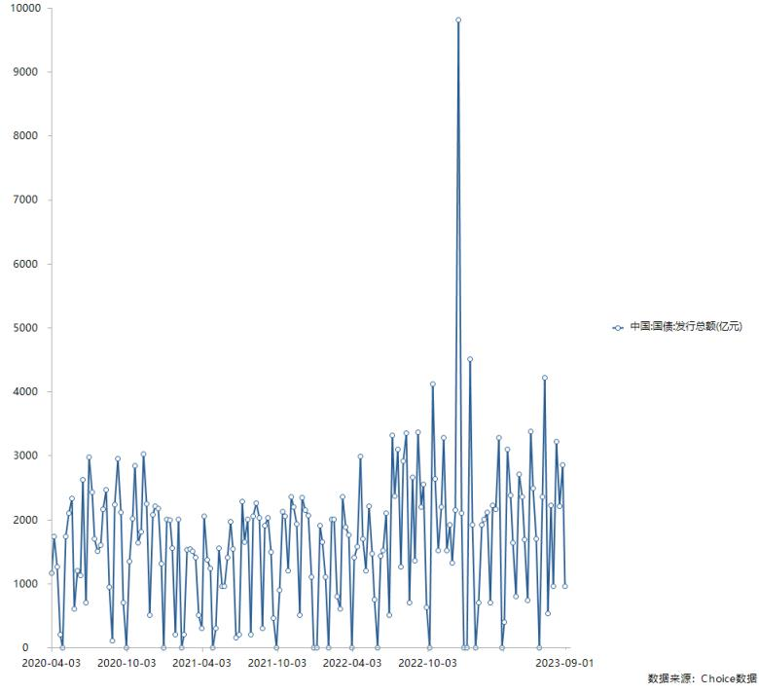
2023-08-18 | 2203.7
2023-08-11 | 3218.3
2023-08-04 | 950
2023-07-28 | 2222.8
2023-07-21 | 531
2023-07-14 | 4215
2023-07-07 | 2359.8
2023-06-30 | 0
2023-06-23 | 1699
2023-06-16 | 2485.6
2023-06-09 | 3376.6
2023-06-02 | 738.2
2023-05-26 | 1679.6
2023-05-19 | 2358.5
2023-05-12 | 2713.4
2023-05-05 | 801.3
2023-04-28 | 1642.2
2023-04-21 | 2373.8
2023-04-14 | 3102.5
2023-04-07 | 400
2023-03-31 | 0
2023-03-24 | 3280
2023-03-17 | 2160
2023-03-10 | 2220
2023-03-03 | 700
2023-02-24 | 2110
2023-02-17 | 2000
2023-02-10 | 1920
2023-02-03 | 700
2023-01-27 | 0
2023-01-20 | 1920
2023-01-13 | 4510
2023-01-06 | 0
2022-12-30 | 0
2022-12-23 | 2100
2022-12-16 | 9805.9
2022-12-09 | 2153.9
2022-12-02 | 1322.9
2022-11-25 | 1921.1
2022-11-18 | 1512.2
2022-11-11 | 3281.9
2022-11-04 | 2201.1
2022-10-28 | 1516.1
2022-10-21 | 2640
2022-10-14 | 4115.7
2022-10-07 | 0
2022-09-30 | 630
2022-09-23 | 2555.3
2022-09-16 | 2201.4
2022-09-09 | 3369
2022-09-02 | 1354.3
2022-08-26 | 2652.8
2022-08-19 | 705.5
2022-08-12 | 3354.8
2022-08-05 | 2916.6
2022-07-29 | 1257
2022-07-22 | 3101.7
2022-07-15 | 2364.3
2022-07-08 | 3312.8
2022-07-01 | 500
2022-06-24 | 2103.2
2022-06-17 | 1513.2
2022-06-10 | 1424.2
2022-06-03 | 0
2022-05-27 | 744.5
2022-05-20 | 1465.9
2022-05-13 | 2204.1
2022-05-06 | 1201.7
2022-04-29 | 1702.1
2022-04-22 | 2985.6
2022-04-15 | 1571.6
2022-04-08 | 1400.3
2022-04-01 | 0
2022-03-25 | 1760
2022-03-18 | 1880
2022-03-11 | 2360
2022-03-04 | 600
2022-02-25 | 800
2022-02-18 | 2000
2022-02-11 | 2000
2022-02-04 | 0
2022-01-28 | 1100
2022-01-21 | 1650
2022-01-14 | 1910
2022-01-07 | 0
2021-12-31 | 0
2021-12-24 | 1100
2021-12-17 | 2060.2
2021-12-10 | 2149.1
2021-12-03 | 2340
2021-11-26 | 501.8
2021-11-19 | 1932.9
2021-11-12 | 2202.3
2021-11-05 | 2360.6
2021-10-29 | 1200.8
2021-10-22 | 2044.8
2021-10-15 | 2121.4
2021-10-08 | 900
2021-10-01 | 0
2021-09-24 | 455.4
2021-09-17 | 1492.8
2021-09-10 | 2022.2
2021-09-03 | 1904.6
2021-08-27 | 300
2021-08-20 | 2031.6
2021-08-13 | 2262.7
2021-08-06 | 2052.2
2021-07-30 | 200.7
2021-07-23 | 2004.5
2021-07-16 | 1646.2
2021-07-09 | 2281.2
2021-07-02 | 200
2021-06-25 | 151.9
2021-06-18 | 1545.2
2021-06-11 | 1962.7
2021-06-04 | 1404.3
2021-05-28 | 953.4
2021-05-21 | 957.8
2021-05-14 | 1552.2
2021-05-07 | 303.2
2021-04-30 | 0
2021-04-23 | 1234.7
2021-04-16 | 1371
2021-04-09 | 2051.2
2021-04-02 | 301.5
2021-03-26 | 500
2021-03-19 | 1400
2021-03-12 | 1500
2021-03-05 | 1540
2021-02-26 | 1530
2021-02-19 | 200
2021-02-12 | 0
2021-02-05 | 2000
2021-01-29 | 200
2021-01-22 | 1550
2021-01-15 | 1990
2021-01-08 | 2000
2021-01-01 | 0
2020-12-25 | 1305.7
2020-12-18 | 2166.7
2020-12-11 | 2214.5
2020-12-04 | 2078.4
2020-11-27 | 503.3
2020-11-20 | 2240.6
2020-11-13 | 3024.1
2020-11-06 | 1801.9
2020-10-30 | 1641.5
2020-10-23 | 2837.2
2020-10-16 | 2013.1
2020-10-09 | 1339.25
2020-10-02 | 0
2020-09-25 | 700.6
2020-09-18 | 2112.2
2020-09-11 | 2954.8
2020-09-04 | 2236.1
2020-08-28 | 100
2020-08-21 | 942.6
2020-08-14 | 2461.6
2020-08-07 | 2155.1
2020-07-31 | 1600
2020-07-24 | 1501
2020-07-17 | 1700.9
2020-07-10 | 2423.4
2020-07-03 | 2980.6
2020-06-26 | 700
2020-06-19 | 2623.3
2020-06-12 | 1125.2
2020-06-05 | 1200
2020-05-29 | 600.3
2020-05-22 | 2329.3
2020-05-15 | 2103.6
2020-05-08 | 1740
2020-05-01 | 0
2020-04-24 | 201.5
2020-04-17 | 1260.6
2020-04-10 | 1740.1
2020-04-03 | 1164.2

数据来源：东方财富Choice数据

